Capa
Versão Draft
Benchmarking de Boas Práticas em BPM

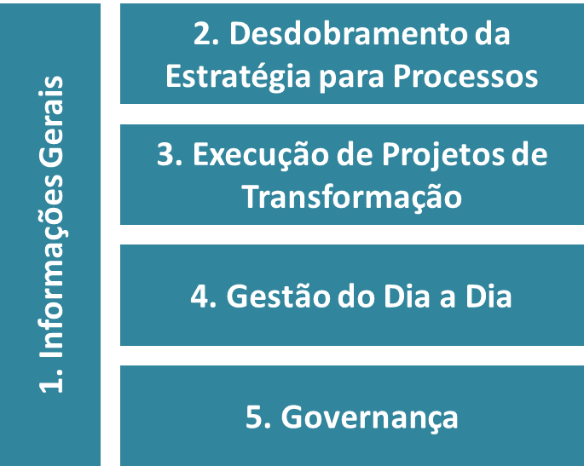
 | Esta pesquisa tem por objetivo entender o estágio atual de maturidade das organizações no que tange ao tema "Gestão por Processos". Busca-se analisar como são desenvolvidas as iniciativas de processos e a forma pela qual a Gestão por Processos está estruturada nas organizações, para que, a partir desse ponto, sejam verificados os gaps de tal gestão e os entraves enfrentados para se alcançar todo o potencial com a Gestão por Processos. Esta pesquisa abordará as seguintes questões: • O estágio atual dos métodos, práticas, ferramentas, rotinas e resultados obtidos com a Gestão de Processos em diferentes tipos de organizações; • As novas práticas e ferramentas desenvolvidas pelas organizações; • Principais tendências e desafios para a modernização da Gestão de Processos nestas organizações; • Apoiar as organizações a construírem e melhorarem continuamente suas abordagens de Gestão de Processos, promovendo excelência operacional, inovação, satisfação do cliente, qualidade de serviços, etc.

 | Como primeiro passo da pesquisa, preencha as informações gerais relacionadas à sua organização. Em seguida, nas fichas de avaliação das práticas, selecione para cada nível a escala de maturidade mais adequada para a sua organização, preenchendo a melhor opção para o nível 1, 2 e 3 dentre as alternativas abaixo: - Prática Inexistente: não são adotadas ações e rotinas pela organização vinculadas à prática - Prática Informal: algumas ações e rotinas vinculadas à prática vêm sendo utilizadas sem a devida sistematização na organização - Prática Padronizada: ações e rotinas vinculadas à prática foram definidas, padronizadas e estão em estágio inicial de implantação na organização - Prática Internalizada: ações e rotinas vinculadas à prática já estão internalizadas na organização há pelo menos 2 anos Ainda na ficha de avaliação das práticas, preencha as informações na parte inferior da página, questões II e III, referentes às ações e rotinas vinculadas à prática realizada, assim como aquelas planejadas para o seu amadurecimento. Finalizada a avaliação de uma prática, basta seguir para a próxima página e assim sucessivamente.
INICIE AQUI

 | Contamos com a colaboração de todos vocês na realização desta importante pesquisa e ficamos a disposição em caso de dúvidas no seu preenchimento. O relatório final será disponibilizado para todos os participantes consolidando as respostas obtidas além de uma análise técnica especializada. É importante ressaltar que as informações preenchidas nesta pesquisa SERÃO MANTIDAS EM SIGILO, uma vez que os dados serão analisados e apresentados de forma conjunta, ou seja, englobando os dados fornecidos por todas as organizações e não por uma determinada organização específica.
 | Ao concluir o preenchimento desta pesquisa, favor enviá-la para o e-mail lucas.sales@elogroup.com.br.

 | Realização

1
 |  | Passo 1. Preencher Informações Gerais |  |  | 1 de 21
Anterior
Próximo

1.1 | INFORMAÇÕES GERAIS DA ORGANIZAÇÃO

a. Nome da organização:

b. Perfil da organização (limite de atuação):

c. Setor de atuação:
Caso tenho marcado a opção "Outro", especifique qual.

d. Nome do profissional que respondeu esta pesquisa:

e. E-mail para contato:

1.2 | INFORMAÇÕES DA ÁREA DE PROCESSOS NA ORGANIZAÇÃO

a. Existe alguma área dedicada à Gestão por Processos na organização?
Caso positivo, destaque o seu nome. Já em caso negativo, destaque o porquê.

b. A área de processos é subordinada a qual diretoria/departamento/secretaria?
Caso tenho marcado a opção "Outro", especifique qual.

c. Número de profissionais que trabalham formalmente com processos:

d. Tempo de existência da iniciativa formal de Gestão de Processos: |  |  | ano(s) | mês(es)

e. Quais das seguintes iniciativas de gestão estão implementadas em sua organização |  |  | • ISO 9000/9001
e foram motivadoras para as iniciativas de Gestão de Processos? |  |  | • TQM / Qualidade
Favor marcar com um "X" todas as opções que se aplicam. |  |  | • Lean ou Seis Sigma
 |  |  | • Implementação de modelos de referência para TI (ITIL, COBIT, CMM, etc)

 |  |  | • Planejamento Estratégico
 |  |  | • Custeio ABC
 |  |  | • Outro(s):

f. Existe uma visão para a área dedicada a Gestão por Processos na organização?
Caso positivo, descreva-a. Já em caso negativo, destaque o porquê.

g. Existe um portfólio de serviços alinhado à missão da área dedicada à Gestão por Processos na Organização? Caso positivo, descreva o portfólio. Já em caso negativo, destaque o porquê.

 |  |  |  |  | Realização

Exemplo
Ficha de Exemplo
Anterior
 |  | Ficha de Exemplo: |  |  |  |  |  |  | Exemplo
 |  | Após verificar o exemplo abaixo, continue com o preenchimento da pesquisa na próxima página.
Próximo

I. Avalie o grau de maturidade desta prática em cada um dos níveis a seguir

Deve- se selecionar para cada nível a opção da escala mais adequada.
Após selecionadas as opções para os níveis 1, 2 e 3, preenche-se as questões II e III, situadas na parte inferior desta planilha.
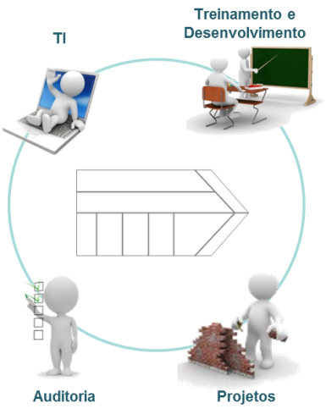
 | Nível 0 |  | Nível 1 | SELECIONE AQUI | Nível 2 | SELECIONE AQUI | Nível 3 | SELECIONE AQUI
 | Não há uma cadeia de valor / arquitetura de processos na organização. |  | A cadeia de valor / arquitetura de processos é conhecida pela unidade de processos. |  | A cadeia de valor é amplamente difundida na organização. |  | A cadeia de valor é amplamente difundida na organização e é utilizada por outras iniciativas de gestão.
 |  |  | 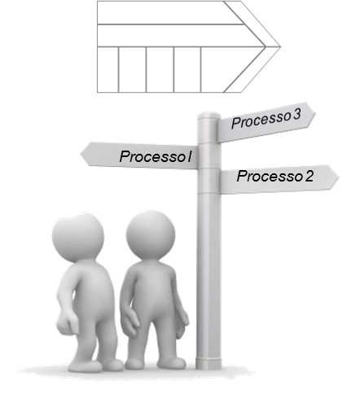 |  | 

II. Descreva as ações e rotinas que são realizadas atualmente |  |  |  |  | III. Descreva as ações e rotinas que serão realizadas ao longo
para implantação desta prática |  |  |  |  | do próximo ano para amadurecimento desta prática

Na questão II, deve-se inserir as informações relacionadas às ações e rotinas vinculadas à execução da prática na organização. Já na questão III, deve-se inserir as ações e rotinas para evolução da prática planejadas pela organização.
Como dica de preenchimento, para iniciar o texto em uma nova linha dentro de uma célula, basta apertar as teclas Alt+ENTER.

 |  |  |  |  |  |  |  |  | Realização

2.1
Anterior
 |  | Passo 2.1. Analisar Maturidade da Prática: |  |  |  |  |  |  | 2 de 21
 |  | Internalização da cadeia de valor / arquitetura de processos
Próximo

I. Avalie o grau de maturidade desta prática em cada um dos níveis a seguir

 | Nível 0 |  | Nível 1 | SELECIONE AQUI | Nível 2 | SELECIONE AQUI | Nível 3 | SELECIONE AQUI
 | Não há uma cadeia de valor / arquitetura de processos na organização. |  | A cadeia de valor / arquitetura de processos é conhecida pela unidade de processos. |  | A cadeia de valor é amplamente difundida na organização. |  | A cadeia de valor é amplamente difundida na organização e é utilizada por outras iniciativas de gestão.

II. Descreva as ações e rotinas que são realizadas atualmente |  |  |  |  | III. Descreva as ações e rotinas que serão realizadas ao longo
para implantação desta prática |  |  |  |  | do próximo ano para amadurecimento desta prática

Levantamento das informações e processos descritos na cadeia de valor elaborada em 2012. Utilização da relação de processos internos das unidades, elaborada nas reuniões de desdobramento do plano estratégico. Reuniões de validação das informações levantadas, com a participação dos gestores de todas as unidades do Tribunal. |  |  |  |  | Organizar as informações levantadas em elos da cadeia de valor. Validar cadeia de valor junto a alta administração. Divulgar aa cadeia de valor na Intranet, Portal do Tribunal e realizar de evento para difundi-la internamente. Priorizar os processos que serão objeto de projeto de transformação/redesenho com base na cadeia de valor.

 |  |  |  |  |  |  |  |  | Realização

2.2
Anterior
 |  | Passo 2.2. Analisar Maturidade da Prática: |  |  |  |  |  |  | 3 de 21
 |  | Desdobramento da estratégia para metas funcionais e de processos
Próximo

I. Avalie o grau de maturidade desta prática em cada um dos níveis a seguir

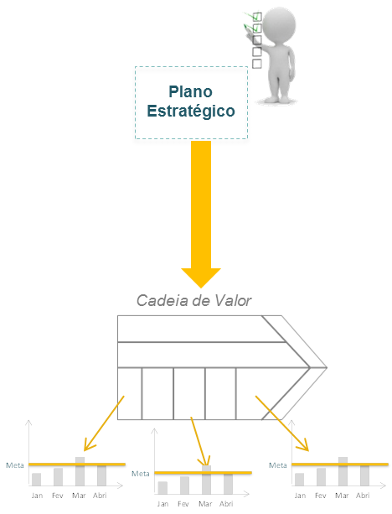
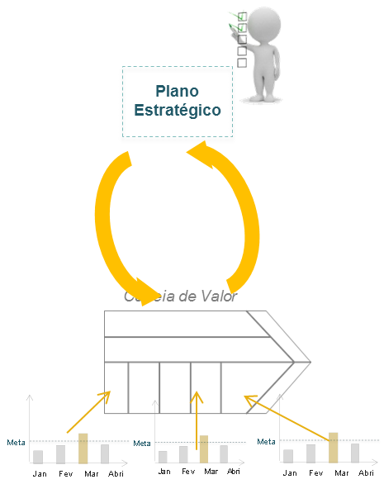
 | Nível 0 |  | Nível 1 | Prática Informal | Nível 2 | Prática Inexistente | Nível 3 | Prática Inexistente
 | Não há ligação entre as diretrizes estratégicas e a Gestão por Processos na organização. A priorização da estratégia não considera o impacto em processos. |  | Desdobramento da estratégia para processos é realizado de forma tácita. |  | Desdobramento da estratégia é formalizado a partir de metas de processo. |  | Desempenho dos processos influenciam a construção da estratégia, ajudando a definir prioridades de atuação a partir do entendimento das necessidades dos clientes.
 |  |  | 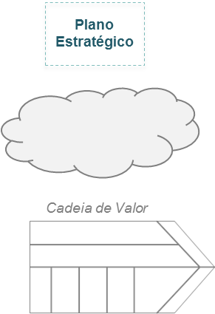

II. Descreva as ações e rotinas que são realizadas atualmente |  |  |  |  | III. Descreva as ações e rotinas que serão realizadas ao longo
para implantação desta prática |  |  |  |  | do próximo ano para amadurecimento desta prática

 |  |  |  |  |  |  |  |  | Realização

2.3
Anterior
 |  | Passo 2.3. Analisar Maturidade da Prática: |  |  |  |  |  |  | 4 de 21
 |  | Construção de um portfólio de Projetos de Transformação
Próximo

I. Avalie o grau de maturidade desta prática em cada um dos níveis a seguir

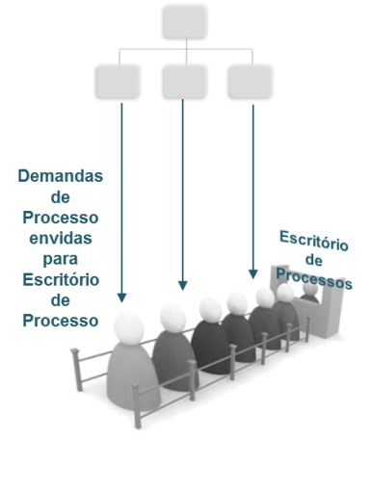
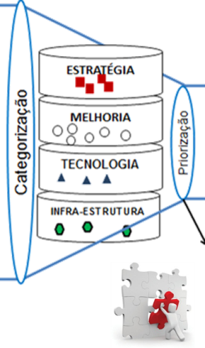
 | Nível 0 |  | Nível 1 | Prática Informal | Nível 2 | Prática Inexistente | Nível 3 | Prática Inexistente
 | Não existem projetos de transformação na organização, ou existem de maneira informal e pontual. |  | Projetos de transformação são solicitados e priorizados de forma desestruturada a qualquer momento, sem que haja alinhamento com o ciclo da estratégia. |  | Projetos de transformação são solicitados de forma estruturada e priorizados a partir das metas desdobradas do plano estratégico e da definição do orçamento. |  | Projetos de transformação estão integrados com o portfólio corporativo e a abordagem de gestão de projetos.
 |  |  |  |  | 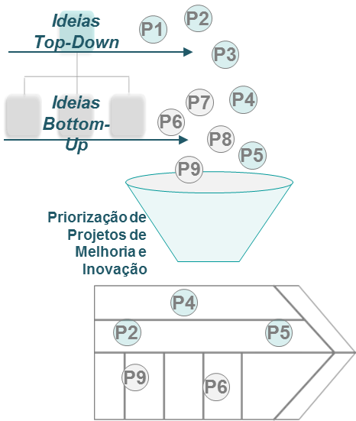

II. Descreva as ações e rotinas que são realizadas atualmente |  |  |  |  | III. Descreva as ações e rotinas que serão realizadas ao longo
para implantação desta prática |  |  |  |  | do próximo ano para amadurecimento desta prática

 |  |  |  |  |  |  |  |  | Realização

2.4
Anterior
 |  | Passo 2.4. Analisar Maturidade da Prática: |  |  |  |  |  |  | 5 de 21
 |  | Estímulo às pessoas para implantar a estratégia
Próximo

I. Avalie o grau de maturidade desta prática em cada um dos níveis a seguir

 | Nível 0 |  | Nível 1 | Prática Informal | Nível 2 | Prática Inexistente | Nível 3 | Prática Inexistente
 | As pessoas não adotam práticas de gestão por processos, pois não são motivadas e nem cobradas por isso. |  | Pessoas adotam práticas de gestão por processos por obrigação institucional. |  | Mecanismos não financeiros, alinhados à estratégia de RH, são definidos para estimular as pessoas a adotar a Gestão por Processos e atingir as metas desdobradas da estratégia. |  | Mecanismo financeiros, alinhados à estratégia de RH, são definidos para estimular as pessoas a adotar a Gestão por Processos e atingir as metas desdobradas da estratégia.
 |  |  | 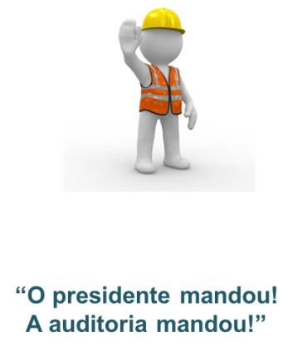 |  | 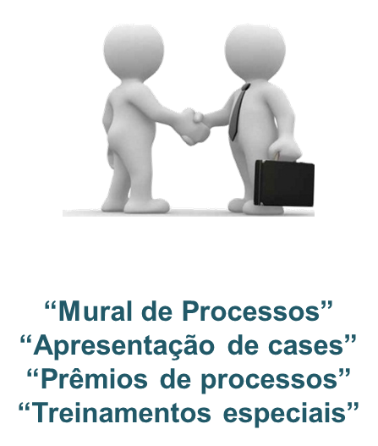 |  | 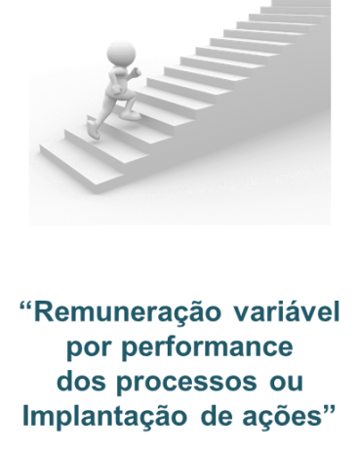

II. Descreva as ações e rotinas que são realizadas atualmente |  |  |  |  | III. Descreva as ações e rotinas que serão realizadas ao longo
para implantação desta prática |  |  |  |  | do próximo ano para amadurecimento desta prática

 |  |  |  |  |  |  |  |  | Realização

3.1
Anterior
 |  | Passo 3.1. Analisar Maturidade da Prática: |  |  |  |  |  |  | 6 de 21
 |  | Definição do escopo do projeto
Próximo

I. Avalie o grau de maturidade desta prática em cada um dos níveis a seguir

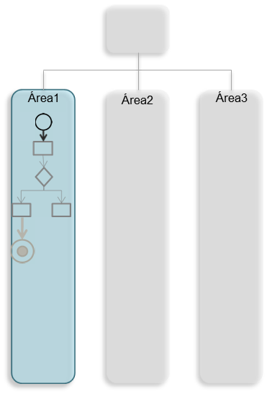
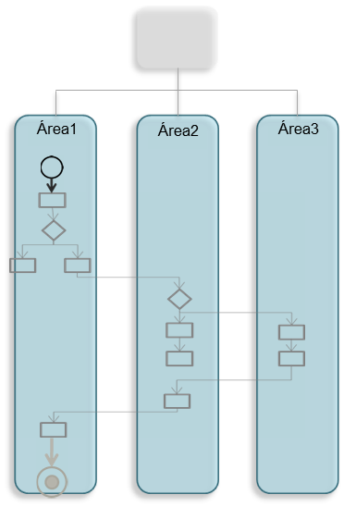
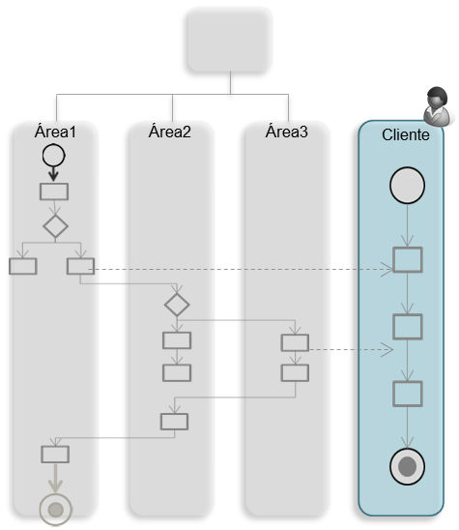
 | Nível 0 |  | Nível 1 | SELECIONE AQUI | Nível 2 | SELECIONE AQUI | Nível 3 | SELECIONE AQUI
 | Não há definição de escopo para os projetos de transformação. |  | O escopo do projeto de transformação é uma unidade organizacional ou sistema de informação. |  | O escopo do projeto de transformação é um processo ponta a ponta da organização. |  | O escopo do projeto de transformação inclui o processo do cliente.

II. Descreva as ações e rotinas que são realizadas atualmente |  |  |  |  | III. Descreva as ações e rotinas que serão realizadas ao longo
para implantação desta prática |  |  |  |  | do próximo ano para amadurecimento desta prática

 |  |  |  |  |  |  |  |  | Realização

3.2
Anterior
 |  | Passo 3.2. Analisar Maturidade da Prática: |  |  |  |  |  |  | 7 de 21
 |  | Estimativa e apuração de ganhos
Próximo

I. Avalie o grau de maturidade desta prática em cada um dos níveis a seguir

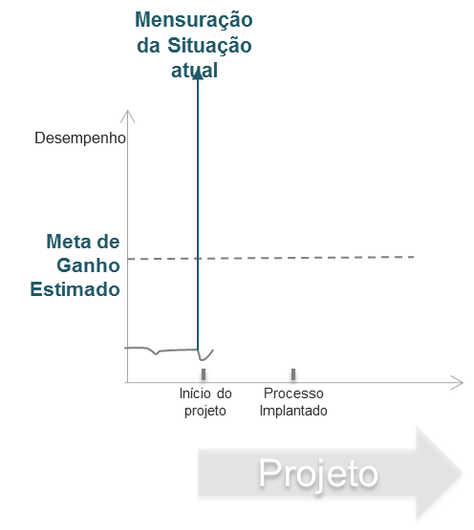
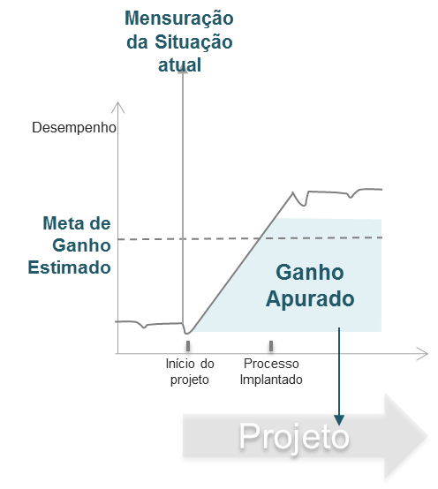
 | Nível 0 |  | Nível 1 | SELECIONE AQUI | Nível 2 | SELECIONE AQUI | Nível 3 | SELECIONE AQUI
 | Ganhos não são calculados e demonstrados no projeto. |  | Ganhos são identificados qualitativamente como consequência do projeto. |  | Ganhos são estimados a priori e definidos como o propósito do projeto. |  | Ganhos são apurados e disseminados como evidência do sucesso do projeto.
 |  |  | 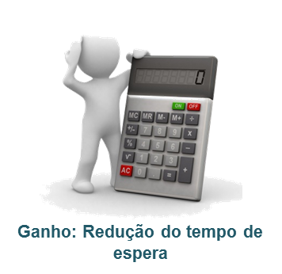

II. Descreva as ações e rotinas que são realizadas atualmente |  |  |  |  | III. Descreva as ações e rotinas que serão realizadas ao longo
para implantação desta prática |  |  |  |  | do próximo ano para amadurecimento desta prática

 |  |  |  |  |  |  |  |  | Realização

3.3
Anterior
 |  | Passo 3.3. Analisar Maturidade da Prática: |  |  |  |  |  |  | 8 de 21
 |  | Geração de ideias de melhoria
Próximo

I. Avalie o grau de maturidade desta prática em cada um dos níveis a seguir

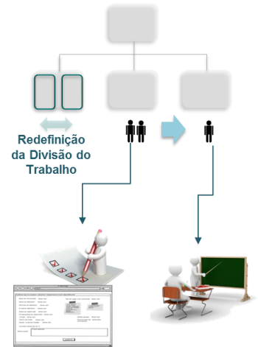
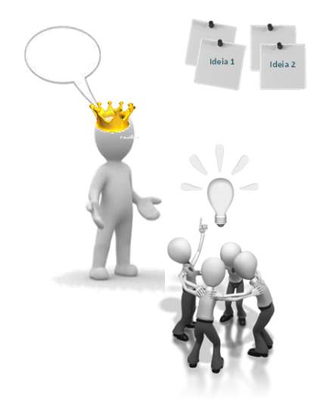
 | Nível 0 |  | Nível 1 | SELECIONE AQUI | Nível 2 | SELECIONE AQUI | Nível 3 | SELECIONE AQUI
 | Não existe abordagem estruturada de geração de ideias de melhorias. |  | A abordagem de geração de ideias envolve melhorias operacionais no fluxo de trabalho e automações nos sistemas de informação. |  | A abordagem de geração de ideias de melhorias envolve alterações nas regras e políticas, estrutura organizacional e alocação / desenvolvimento de pessoas. |  | A abordagem de geração de ideias envolve inovações na jornada e experiência do cliente com o processo.
 |  |  | 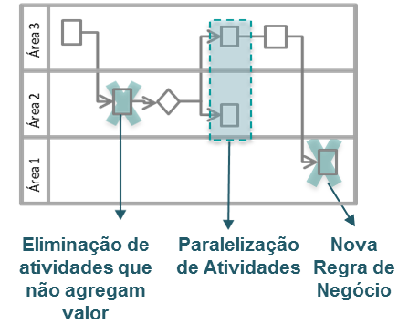

II. Descreva as ações e rotinas que são realizadas atualmente |  |  |  |  | III. Descreva as ações e rotinas que serão realizadas ao longo
para implantação desta prática |  |  |  |  | do próximo ano para amadurecimento desta prática

 |  |  |  |  |  |  |  |  | Realização

3.4
Anterior
 |  | Passo 3.4. Analisar Maturidade da Prática: |  |  |  |  |  |  | 9 de 21
 |  | Gestão da mudança na implementação do processo
Próximo

I. Avalie o grau de maturidade desta prática em cada um dos níveis a seguir

 | Nível 0 |  | Nível 1 | SELECIONE AQUI | Nível 2 | SELECIONE AQUI | Nível 3 | SELECIONE AQUI
 | A implementação do novo processo não é gerenciada no projeto. |  | A gestão da mudança é baseada em reuniões periódicas com foco em controlar cronograma e planos de ação para implementação do novo processo. |  | A gestão da mudança envolve a mobilização dos envolvidos para construir e operar o novo processo, fazendo com que se sintam responsáveis por conceber um legado a ser utilizado pelos próximos anos. |  | A gestão da mudança envolve a preparação de gestores para sustentar o novo processo, a partir de capacitação e operação assistida na gestão do dia a dia.
 |  |  | 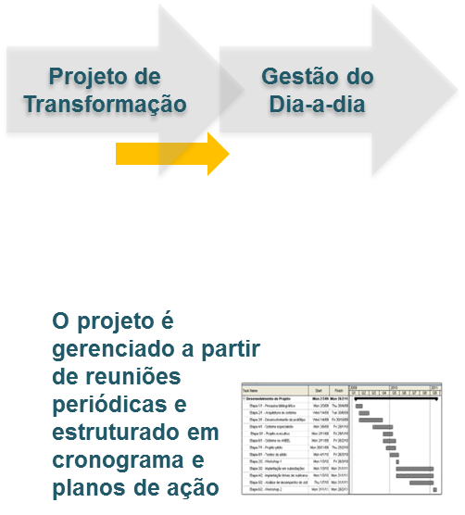 |  | 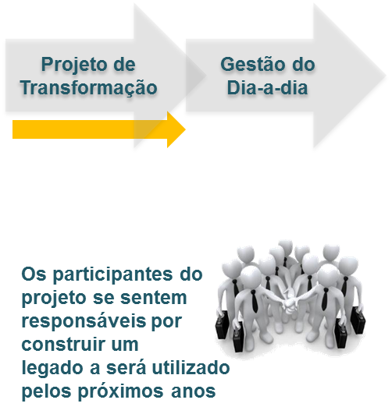 |  | 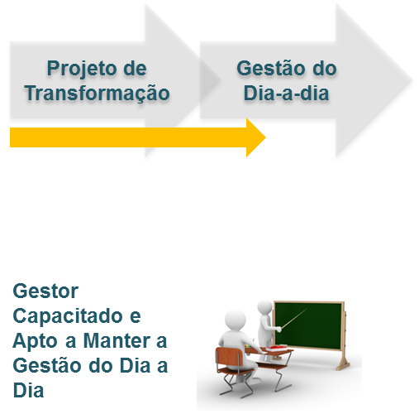

II. Descreva as ações e rotinas que são realizadas atualmente |  |  |  |  | III. Descreva as ações e rotinas que serão realizadas ao longo
para implantação desta prática |  |  |  |  | do próximo ano para amadurecimento desta prática

 |  |  |  |  |  |  |  |  | Realização

4.1
Anterior
 |  | Passo 4.1. Analisar Maturidade da Prática: |  |  |  |  |  |  | 10 de 21
 |  | Padronização dos processos
Próximo

I. Avalie o grau de maturidade desta prática em cada um dos níveis a seguir

 | Nível 0 |  | Nível 1 | SELECIONE AQUI | Nível 2 | SELECIONE AQUI | Nível 3 | SELECIONE AQUI
 | Não existem padrões associados aos processos da organização e/ou os mesmos estão sempre desatualizados. |  | Os padrões (fluxos, normativos, procedimentos, políticas) associados aos processos não estão atualizados na maior parte do tempo, sendo revisados de forma reativa a partir de uma solicitação ou demanda formal. |  | Os padrões associados aos processos são atualizados de forma sistemática a partir de prazos ou regras predefinidas (por exemplo, pela auditoria, desenvolvimento de sistemas, etc). |  | Os padrões associados aos processos estão sempre atualizados, sendo usualmente consultados por executores, gestores e unidades de interface.
 |  |  | 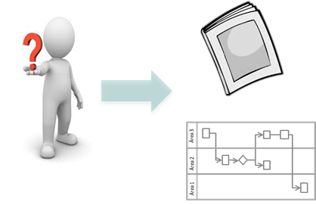 |  | 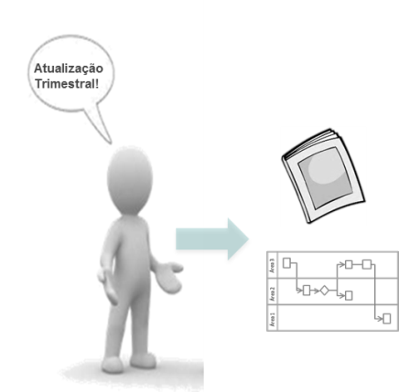 |  | 

II. Descreva as ações e rotinas que são realizadas atualmente |  |  |  |  | III. Descreva as ações e rotinas que serão realizadas ao longo
para implantação desta prática |  |  |  |  | do próximo ano para amadurecimento desta prática

 |  |  |  |  |  |  |  |  | Realização

4.2
Anterior
 |  | Passo 4.2. Analisar Maturidade da Prática: |  |  |  |  |  |  | 11 de 21
 |  | Definição do escopo dos indicadores de desempenho
Próximo

I. Avalie o grau de maturidade desta prática em cada um dos níveis a seguir

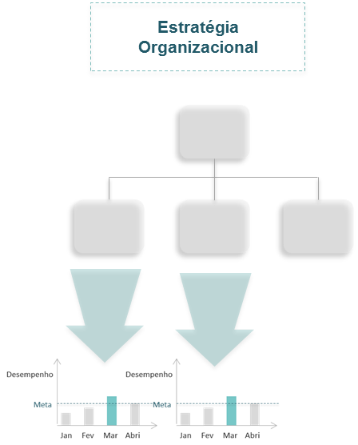
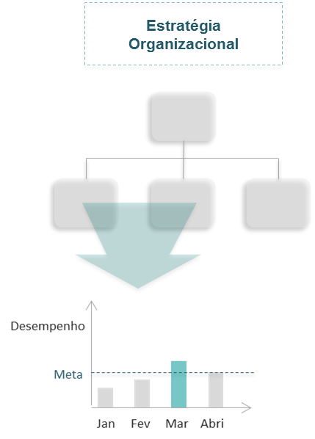
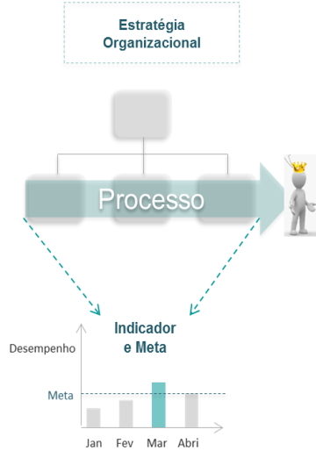
 | Nível 0 |  | Nível 1 | SELECIONE AQUI | Nível 2 | SELECIONE AQUI | Nível 3 | SELECIONE AQUI
 | Não existe a prática de gestão a partir de indicadores na organização. |  | Indicadores monitoram o atingimento de metas funcionais de uma unidade organizacional na realização de suas atribuições. |  | Indicadores monitoram o atingimento de metas compartilhadas entre unidades funcionais que executam o mesmo processo. |  | Indicadores monitoram o atingimento de metas que materializam as necessidades e expectativas dos clientes.

II. Descreva as ações e rotinas que são realizadas atualmente |  |  |  |  | III. Descreva as ações e rotinas que serão realizadas ao longo
para implantação desta prática |  |  |  |  | do próximo ano para amadurecimento desta prática

 |  |  |  |  |  |  |  |  | Realização

4.3
Anterior
 |  | Passo 4.3. Analisar Maturidade da Prática: |  |  |  |  |  |  | 12 de 21
 |  | Condução de reuniões para gestão do dia a dia
Próximo

I. Avalie o grau de maturidade desta prática em cada um dos níveis a seguir

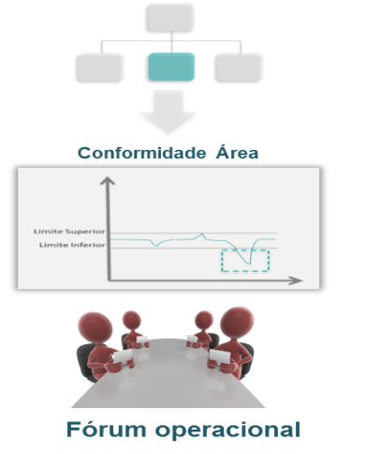
 | Nível 0 |  | Nível 1 | SELECIONE AQUI | Nível 2 | SELECIONE AQUI | Nível 3 | SELECIONE AQUI
 | A organização não sistematizou reuniões periódicas de gestão do dia a dia. |  | A organização sistematiza reuniões nas unidades com foco em conformidade da execução e controle de desvios do desempenho. |  | A organização sistematiza reuniões nas unidades com foco na melhoria contínua do desempenho, despertando uma consciência para orientação por processos. |  | Além das reuniões nas unidades, a organização sistematiza reuniões táticas de gestão para cada processo ponta a ponta, visando a aprimorar sua tomada de decisão.
 |  |  |  |  | 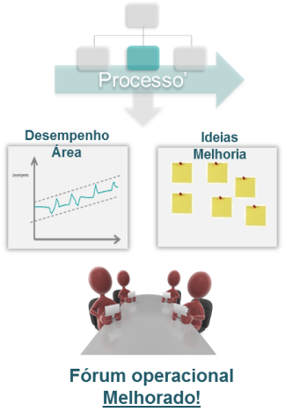 |  | 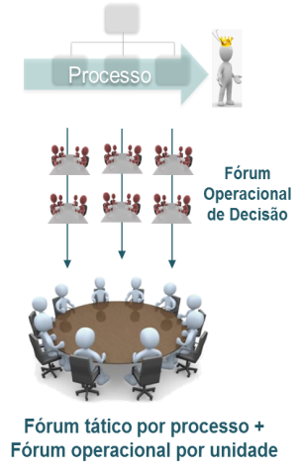

II. Descreva as ações e rotinas que são realizadas atualmente |  |  |  |  | III. Descreva as ações e rotinas que serão realizadas ao longo
para implantação desta prática |  |  |  |  | do próximo ano para amadurecimento desta prática

 |  |  |  |  |  |  |  |  | Realização

4.4
Anterior
 |  | Passo 4.4. Analisar Maturidade da Prática: |  |  |  |  |  |  | 13 de 21
 |  | Conformidade e auditoria de processos
Próximo

I. Avalie o grau de maturidade desta prática em cada um dos níveis a seguir

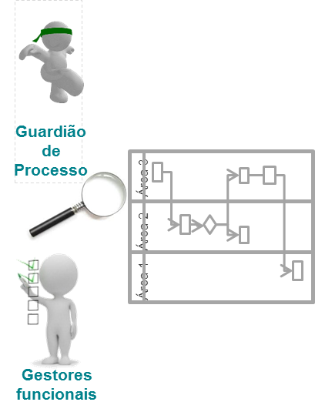
 | Nível 0 |  | Nível 1 | SELECIONE AQUI | Nível 2 | SELECIONE AQUI | Nível 3 | SELECIONE AQUI
 | Não existe sistemática para assegurar a conformidade dos processos executados em relação aos padrões, regulamentos e legislações. |  | A conformidade dos processos com os padrões, regulamentos e legislação é verificada e cobrada de forma sistemática pelos gestores funcionais e guardiões do processo. |  | Os processos de negócio passam por auditorias internas e/ou externas formais. As não conformidades identificadas são devidamente tratadas ao longo da gestão do dia a dia. |  | Os processos de negócio têm seus controles e riscos analisados de forma integrada à abordagem de gestão de processos. As deficiências de controle e riscos são monitoradas e devidamente tratadas ao longo da gestão do dia a dia.
 |  |  |  |  | 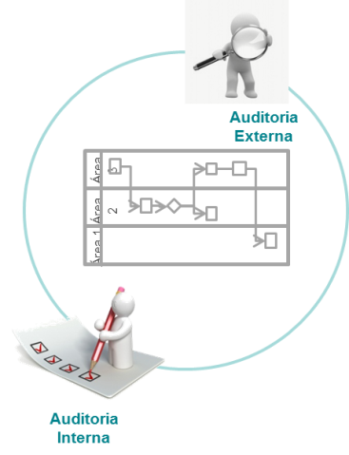 |  | 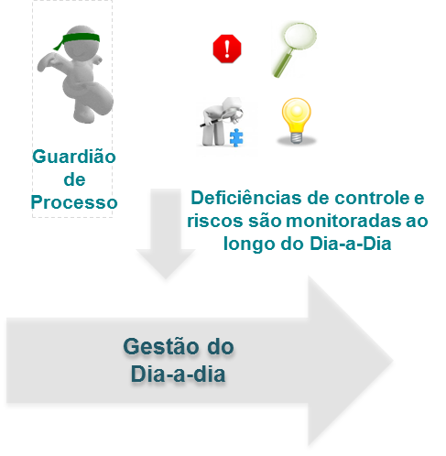

II. Descreva as ações e rotinas que são realizadas atualmente |  |  |  |  | III. Descreva as ações e rotinas que serão realizadas ao longo
para implantação desta prática |  |  |  |  | do próximo ano para amadurecimento desta prática

 |  |  |  |  |  |  |  |  | Realização

5.1
Anterior
 |  | Passo 5.1. Analisar Maturidade da Prática: |  |  |  |  |  |  | 14 de 21
 |  | Patrocinador da Gestão por Processos
Próximo

I. Avalie o grau de maturidade desta prática em cada um dos níveis a seguir

 | Nível 0 |  | Nível 1 | SELECIONE AQUI | Nível 2 | SELECIONE AQUI | Nível 3 | SELECIONE AQUI
 | Não existe a figura de um patrocinador que enxerga a importância da Gestão por Processos como disciplina de gestão. |  | A alta administração patrocina de forma tímida a adoção da Gestão por Processos, aprovando a realização de Projetos de Transformação e estimulando a realização de reuniões de gestão do dia a dia. |  | A alta administração patrocina de forma ativa os Projetos de Transformação, dando diretrizes para sua realização, priorizando as melhorias a serem realizadas e cobrando efetivamente a implantação dos planos de ação. |  | A alta administração patrocina de forma ativa a gestão do dia a dia, definindo as metas para os processos a partir da estratégia, participando das reuniões de análise crítica e efetivamente utilizando estes fóruns para tomar decisões.
 |  |  | 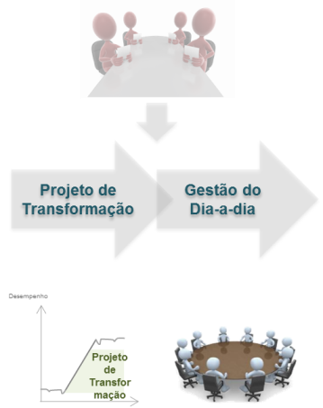 |  | 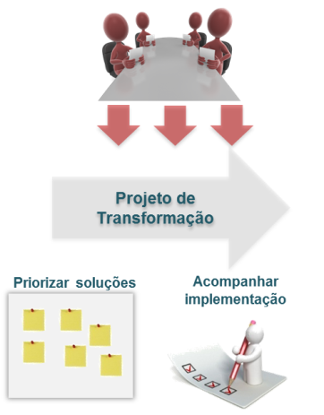 |  | 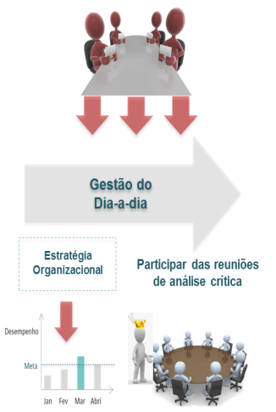

II. Descreva as ações e rotinas que são realizadas atualmente |  |  |  |  | III. Descreva as ações e rotinas que serão realizadas ao longo
para implantação desta prática |  |  |  |  | do próximo ano para amadurecimento desta prática

 |  |  |  |  |  |  |  |  | Realização

5.2
Anterior
 |  | Passo 5.2. Analisar Maturidade da Prática: |  |  |  |  |  |  | 15 de 21
 |  | Guardião de Processos
Próximo

I. Avalie o grau de maturidade desta prática em cada um dos níveis a seguir

 | Nível 0 |  | Nível 1 | SELECIONE AQUI | Nível 2 | SELECIONE AQUI | Nível 3 | SELECIONE AQUI
 | Não há suporte formal na organização para a gestão do dia a dia segundo a visão de processos. |  | O guardião de processos é reponsável pela atualização da documentação vinculada aos processos, assim como a coleta de indicadores, exercendo um papel de ponto de apoio para a Gestão por Processos na organização. |  | O guardião de processos é treinado pela unidade de processos e legitimado para suportar a dinâmica de gestão do dia a dia. Este guardião apoia a coleta de informações, media reuniões e acompanha planos de ação, trazendo sempre a consciência da orientação a processos. |  | O guardião de processos é treinado pela unidade de processos e legitimado para liderar os projetos de transformação. Este guardião apoia na construção da visão de futuro, análise de processos, preparação de planos de ação, gestão da mudança e implantação de novos processos.
 |  |  | 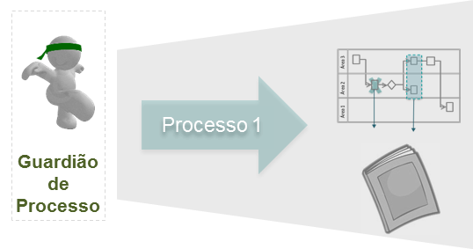 |  | 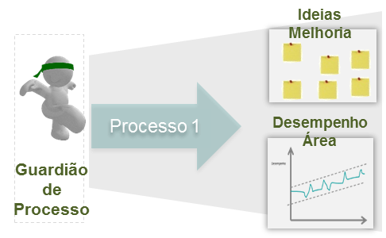 |  | 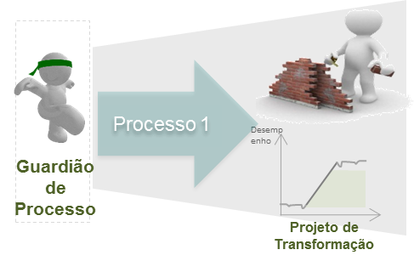

II. Descreva as ações e rotinas que são realizadas atualmente |  |  |  |  | III. Descreva as ações e rotinas que serão realizadas ao longo
para implantação desta prática |  |  |  |  | do próximo ano para amadurecimento desta prática

 |  |  |  |  |  |  |  |  | Realização

5.3
Anterior
 |  | Passo 5.3. Analisar Maturidade da Prática: |  |  |  |  |  |  | 16 de 21
 |  | Gestores Funcionais
Próximo

I. Avalie o grau de maturidade desta prática em cada um dos níveis a seguir

 | Nível 0 |  | Nível 1 | SELECIONE AQUI | Nível 2 | SELECIONE AQUI | Nível 3 | SELECIONE AQUI
 | A organização tem uma gestão funcional em que não há consciência da importância de processos. |  | Os gestores da organização usam a unidade de processos para padronização de atividades. Ao longo do dia a dia, diversas decisões são tomadas e posteriormente a unidade de processos atualiza normativos e procedimentos para institucionalizar a mudança na organização. |  | Os gestores da organização veem adicionalmente na Gestão por Processos uma melhor forma de analisar problemas e construir melhorias. Gestores realmente acreditam que a Gestão por Processos é um instrumento para melhorar os processos da organização e entregar melhores produtos e serviços para seus clientes. |  | Os gestores da organização veem a Gestão por Processos como a melhor forma de gerir. Os conceitos e práticas de Gestão por Processos foram incorporados organicamente no dia a dia da organização e se tornaram uma melhor forma de se fazer gestão.
 |  |  | 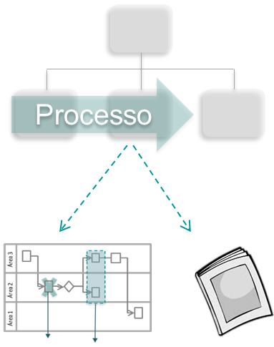 |  | 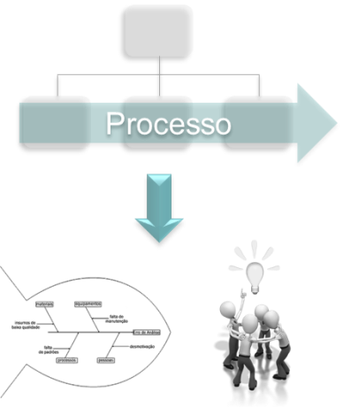 |  | 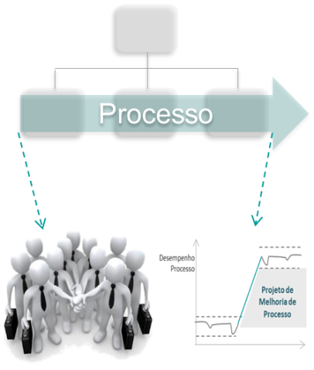

II. Descreva as ações e rotinas que são realizadas atualmente |  |  |  |  | III. Descreva as ações e rotinas que serão realizadas ao longo
para implantação desta prática |  |  |  |  | do próximo ano para amadurecimento desta prática

 |  |  |  |  |  |  |  |  | Realização

5.4
Anterior
 |  | Passo 5.4. Analisar Maturidade da Prática: |  |  |  |  |  |  | 17 de 21
 |  | Escritório de Processos
Próximo

I. Avalie o grau de maturidade desta prática em cada um dos níveis a seguir

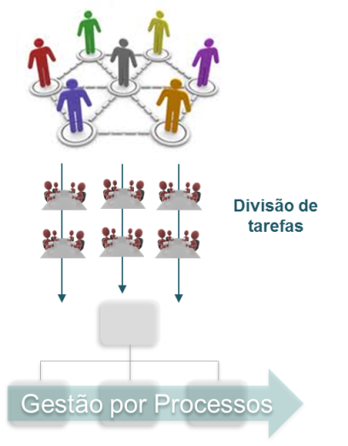
 | Nível 0 |  | Nível 1 | SELECIONE AQUI | Nível 2 | SELECIONE AQUI | Nível 3 | SELECIONE AQUI
 | Não existe uma unidade organizacional responsável pela Gestão por Processos. |  | A organização possui uma unidade de gestão com métodos, padrões definidos e responsável por realizar a Gestão por Processos. |  | A organização possui uma unidade de gestão com métodos e padrões definidos, divisão de tarefas e competências desenvolvidas para realizar a Gestão por Processos. |  | Além de uma metodologia definida, divisão de tarefas e competências desenvolvidas, a unidade responsável pela Gestão por Processos possui um portfólio de serviços definido e realiza atividades internas para disseminar a Gestão por Processos na organização.
 |  |  |  |  |  |  | 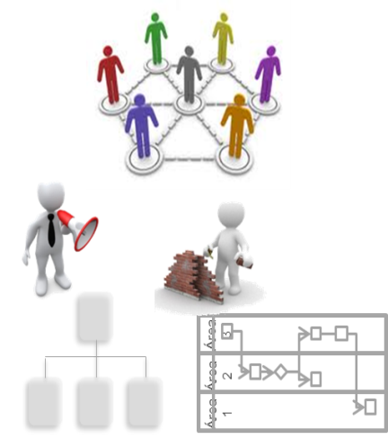

II. Descreva as ações e rotinas que são realizadas atualmente |  |  |  |  | III. Descreva as ações e rotinas que serão realizadas ao longo
para implantação desta prática |  |  |  |  | do próximo ano para amadurecimento desta prática

 |  |  |  |  |  |  |  |  | Realização

Respostas
Anterior
 | RESULTADOS: |  |  |  |  | 18 de 21
 | CONSOLIDAÇÃO DAS RESPOSTAS DA PESQUISA
Próximo

 | Passo | Prática | Nível 1 | Nível 2 | Nível 3
 | 2.1 | Internalização da cadeia de valor / arquitetura de processos | Preencher | Preencher | Preencher
 | 2.2 | Desdobramento da estratégia para metas funcionais e de processos | Prática Informal | Prática Inexistente | Prática Inexistente
 | 2.3 | Construção de um portfólio de Projetos de Transformação | Prática Informal | Prática Inexistente | Prática Inexistente
 | 2.4 | Estímulo às pessoas para implantar a estratégia | Prática Informal | Prática Inexistente | Prática Inexistente
 | 3.1 | Definição do escopo do projeto | Preencher | Preencher | Preencher
 | 3.2 | Estimativa e apuração de ganhos | Preencher | Preencher | Preencher
 | 3.3 | Geração de ideias de melhoria | Preencher | Preencher | Preencher
 | 3.4 | Gestão da mudança na implementação do processo | Preencher | Preencher | Preencher
 | 4.1 | Padronização dos processos | Preencher | Preencher | Preencher
 | 4.2 | Definição do escopo dos indicadores de desempenho | Preencher | Preencher | Preencher
 | 4.3 | Condução de reuniões para gestão do dia a dia | Preencher | Preencher | Preencher
 | 4.4 | Conformidade e auditoria de processos | Preencher | Preencher | Preencher
 | 5.1 | Patrocinador da Gestão por Processos | Preencher | Preencher | Preencher
 | 5.2 | Guardião de Processos | Preencher | Preencher | Preencher
 | 5.3 | Gestores Funcionais | Preencher | Preencher | Preencher
 | 5.4 | Escritório de Processos | Preencher | Preencher | Preencher

Copyright © ELO Group 2013 - Confidencial

Consolidado
Anterior
 |  | RESULTADOS: | 19 de 21
 |  | VISÃO CONSOLIDADA
Próximo

 | Diagnóstico de Maturidade – Visão Consolidada
Internalização da cadeia de valor / arquitetura de processos | 0%
Desdobramento da estratégia para metas funcionais e de processos | 15%
Construção de um portfólio de Projetos de Transformação | 15%
Estímulo às pessoas para implantar a estratégia | 15%
Definição do escopo do projeto | 0%
Estimativa e apuração de ganhos | 0%
Geração de ideias de melhoria | 0%
Gestão da mudança na implementação do processo | 0%
Padronização dos processos | 0%
Definição do escopo dos indicadores de desempenho | 0%
Condução de reuniões para gestão do dia a dia | 0%
Conformidade e auditoria de processos | 0%
Patrocinador da Gestão por Processos | 0%
Guardião de Processos | 0%
Gestores Funcionais | 0%
Escritório de Processos | 0%

Copyright © ELO Group 2013 - Confidencial

Dimensão
Anterior
 |  | RESULTADOS: |  | 20 de 21
 |  | VISÃO POR DIMENSÃO
Próximo

 | DESDOBRAMENTO DA ESTRATÉGIA |  | EXECUÇÃO DE PROJETOS DE TRANSFORMAÇÃO

 | Nível 1 | Nível 2 | Nível 3
Internalização da cadeia de valor / arquitetura de processos | 0% | 0% | 0%
Desdobramento da estratégia para metas funcionais e de processos | 15% | 0% | 0%
Construção de um portfólio de Projetos de Transformação | 15% | 0% | 0%
Estímulo às pessoas para implantar a estratégia | 15% | 0% | 0%
 | Nível 1 | Nível 2 | Nível 3
Definição do escopo do projeto | 0% | 0% | 0%
Estimativa e apuração de ganhos | 0% | 0% | 0%
Geração de ideias de melhoria | 0% | 0% | 0%
Gestão da mudança na implementação do processo | 0% | 0% | 0%

 | GESTÃO DO DIA A DIA |  | GOVERNANÇA

 | Nível 1 | Nível 2 | Nível 3
Padronização dos processos | 0% | 0% | 0%
Definição do escopo dos indicadores de desempenho | 0% | 0% | 0%
Condução de reuniões para gestão do dia a dia | 0% | 0% | 0%
Conformidade e auditoria de processos | 0% | 0% | 0%
 | Nível 1 | Nível 2 | Nível 3
Patrocinador da Gestão por Processos | 0% | 0% | 0%
Guardião de Processos | 0% | 0% | 0%
Gestores Funcionais | 0% | 0% | 0%
Escritório de Processos | 0% | 0% | 0%

Copyright © ELO Group 2013 - Confidencial

Conclusão
 |  | CONCLUSÃO | Fim
Início
Anterior

 | FINAL - AGRADECIMENTO E ENVIO DO ARQUIVO

 | Você concluiu a pesquisa!

 | Por favor, salve e feche este arquivo e, logo em seguida, envie um
 | e-mail anexando-o para lucas.sales@elogroup.com.br, com o
 | título "Pesquisa: BPM Benchmark Survey".

 | Muito obrigado pela sua colaboração!

Copyright © ELO Group 2013 - Confidencial

